Bug
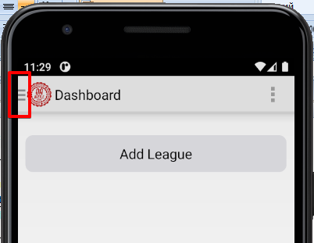
Bug-report

ID | Summary | Requirements | Description | Steps to Reproduce | Severity | Priority | Reprodu-cibility | Environment | Screenshots
1 | The title of the dialog box that appears when you click on a game does not match the edit/delete functions of the game. | League Screen | When you click on the game, a menu for editing / deleting the game should open. | 1. Click Add League. | Low | Low | Always | 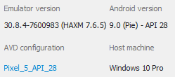 | 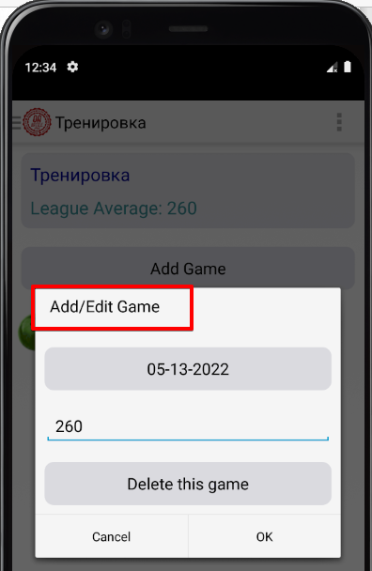
 |  |  | Precondition: The application is running. | 2. Enter the name (f.e. Тренировка).
 |  |  |  | 3. Open the created league.
 |  |  | Actual result: Dialog box title - add/edit Game. | 4. Click the button "Add Game".
 |  |  | Expected result: Dialog box title - edit/delete Game. | 5. Select date (f.e., 05-13-2022).
 |  |  |  | 6. Enter game score (f.e., 260).
 |  |  |  | 7. Click on this created game to edit/delete.
2 | After removing the league from the side menu, the league remains on the main page. | Sidebar | After removing the league from the side menu, the league remains on the main page. The league disappears after updating or switching to another league. | 1. Click Add League. | Low | Low | Always | Environment | Screenshots
 |  |  | Precondition: The application is running. League "1" was created. | 2. Open side menu.
 |  |  |  | 3. Opposite the league "1" press the kebab menu.
 |  |  | Actual result: The league is removed from the side menu, remains on the main screen. | 4. In the dialog box, select "Delete this league".
 |  |  | Expected result: The league after deletion is not displayed in the side menu and on the main screen. | 5. Confirm with "OK".

 | Enhancement: | Disproportionate location of the button for opening the side menu relative to the Action Bar menu.

